Аркуш1
Регіон, рік | сільське господарство | промисловість | будівництво | послуги | державне управління | рік
Україна, 2010 | 8.3 | 25.9 | 3.3 | 57.3 | 5.2 | 2010
Україна, 2017 | 12.1 | 25.2 | 2.5 | 53.7 | 6.5 | 2017
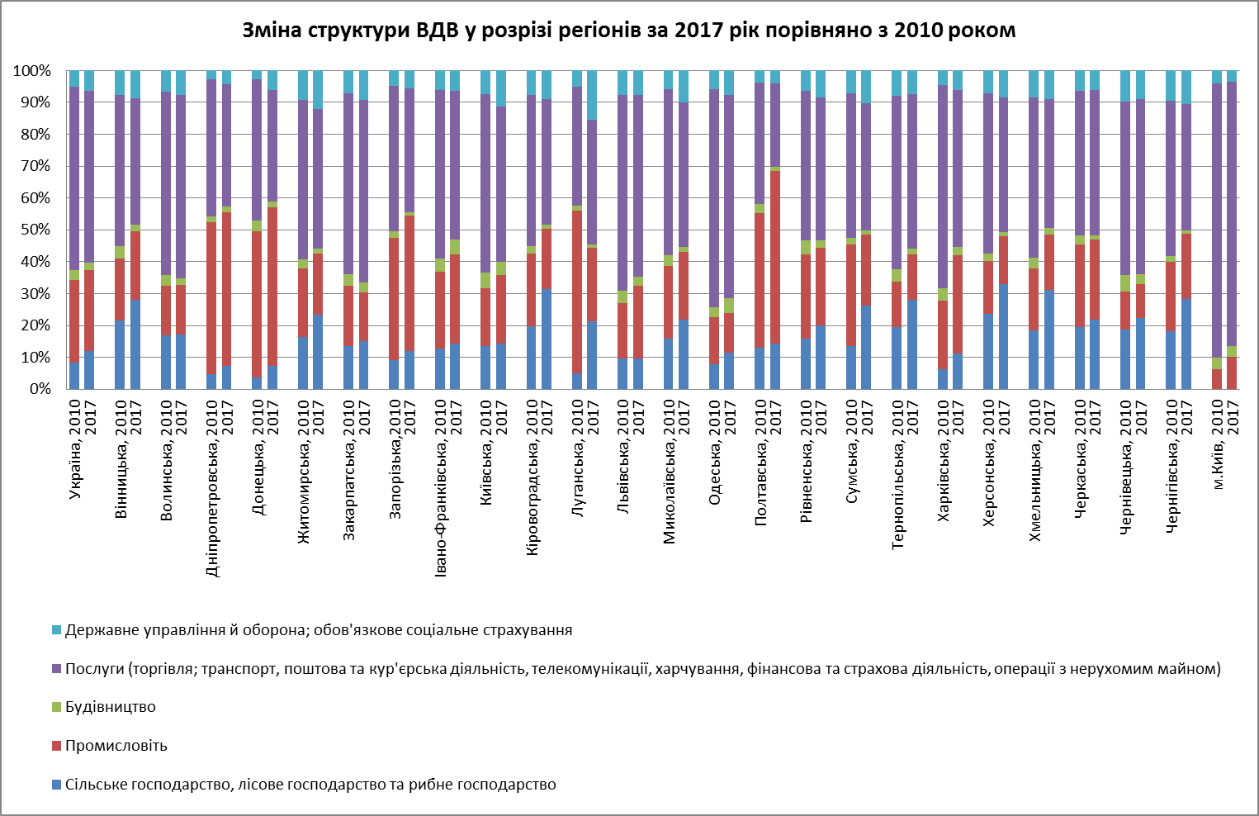
Вінницька, 2010 | 21.6 | 19.3 | 4.1 | 47.4 | 7.6 | 2010
Вінницька, 2017 | 28.1 | 21.4 | 2 | 39.8 | 8.7 | 2017
Волинська, 2010 | 16.9 | 15.6 | 3.2 | 57.7 | 6.6 | 2010
Волинська, 2017 | 17.2 | 15.4 | 2.1 | 57.7 | 7.6 | 2017
Дніпропетровська, 2010 | 4.7 | 47.7 | 1.8 | 43.1 | 2.7 | 2010
Дніпропетровська, 2017 | 7.3 | 48.2 | 1.8 | 38.4 | 4.3 | 2017
Донецька, 2010 | 3.8 | 45.8 | 3.3 | 44.4 | 2.7 | 2010
Донецька, 2017 | 7.2 | 49.9 | 1.7 | 35 | 6.2 | 2017
Житомирська, 2010 | 16.3 | 21.5 | 2.9 | 50 | 9.3 | 2010
Житомирська, 2017 | 23.5 | 19 | 1.5 | 43.8 | 12.2 | 2017
Закарпатська, 2010 | 13.4 | 19 | 3.8 | 56.6 | 7.2 | 2010
Закарпатська, 2017 | 15.2 | 15.1 | 3.1 | 57.4 | 9.2 | 2017
Запорізька,2010 | 9 | 38.6 | 2 | 45.7 | 4.7 | 2010
Запорізька,2017 | 12 | 42.4 | 1.2 | 38.7 | 5.7 | 2017
Івано-Франківська, 2010 | 12.7 | 24.1 | 4.3 | 52.7 | 6.2 | 2010
Івано-Франківська, 2017 | 14.4 | 28 | 4.5 | 46.7 | 6.4 | 2017
Київська, 2010 | 13.5 | 18.2 | 5 | 56 | 7.3 | 2010
Київська, 2017 | 14.3 | 21.5 | 4.2 | 48.7 | 11.3 | 2017
Кіровоградська, 2010 | 19.8 | 22.8 | 2.3 | 47.5 | 7.6 | 2010
Кіровоградська, 2017 | 31.3 | 19.1 | 1.2 | 39.5 | 8.9 | 2017
Луганська, 2010 | 5 | 51 | 1.7 | 37.3 | 5 | 2010
Луганська, 2017 | 21.3 | 23.1 | 1 | 39.1 | 15.5 | 2017
Львівська, 2010 | 9.6 | 17.4 | 4 | 61.4 | 7.6 | 2010
Львівська, 2017 | 9.6 | 22.9 | 2.7 | 57.1 | 7.7 | 2017
Миколаївська, 2010 | 15.9 | 22.8 | 3.3 | 52.2 | 5.8 | 2010
Миколаївська, 2017 | 21.9 | 21.1 | 1.6 | 45.4 | 10 | 2017
Одеська, 2010 | 7.7 | 14.8 | 3.1 | 68.5 | 5.9 | 2010
Одеська, 2017 | 11.5 | 12.5 | 4.6 | 63.8 | 7.6 | 2017
Полтавська, 2010 | 12.9 | 42.4 | 2.7 | 38.1 | 3.9 | 2010
Полтавська, 2017 | 14.3 | 54.1 | 1.4 | 26.1 | 4.1 | 2017
Рівненська, 2010 | 15.9 | 26.5 | 4.4 | 46.8 | 6.4 | 2010
Рівненська, 2017 | 19.9 | 24.5 | 2.4 | 44.8 | 8.4 | 2017
Сумська, 2010 | 13.5 | 31.8 | 2.1 | 45.4 | 7.2 | 2010
Сумська, 2017 | 26.1 | 22.5 | 1.1 | 39.9 | 10.4 | 2017
Тернопільська, 2010 | 19.4 | 14.4 | 3.9 | 54.4 | 7.9 | 2010
Тернопільська, 2017 | 28.1 | 14.2 | 1.7 | 48.6 | 7.4 | 2017
Харківська, 2010 | 6.4 | 21.4 | 3.9 | 63.7 | 4.6 | 2010
Харківська, 2017 | 11.1 | 31 | 2.6 | 49.3 | 6 | 2017
Херсонська, 2010 | 23.7 | 16.5 | 2.3 | 50.4 | 7.1 | 2010
Херсонська, 2017 | 33 | 15.1 | 1.2 | 42.3 | 8.4 | 2017
Хмельницька, 2010 | 18.4 | 19.4 | 3.5 | 50.2 | 8.5 | 2010
Хмельницька, 2017 | 31.1 | 17.5 | 1.9 | 40.6 | 8.9 | 2017
Черкаська, 2010 | 19.6 | 25.9 | 2.7 | 45.4 | 6.4 | 2010
Черкаська, 2017 | 21.8 | 25.2 | 1.3 | 45.6 | 6.1 | 2017
Чернівецька, 2010 | 18.7 | 11.9 | 5.3 | 54.4 | 9.7 | 2010
Чернівецька, 2017 | 22.3 | 10.7 | 3.1 | 54.8 | 9.1 | 2017
Чернігівська, 2010 | 18.3 | 21.6 | 2 | 48.5 | 9.6 | 2010
Чернігівська, 2017 | 28.2 | 20.5 | 1.1 | 39.6 | 10.6 | 2017
м.Київ, 2010 | 0 | 6.2 | 3.6 | 86.2 | 4 | 2010
м.Київ, 2017 | 0 | 10.1 | 3.5 | 82.8 | 3.6 | 2017

